商品楼层Logo物料要求
场景划分 | 文案要求 | 物料要求
企业应用 | 商品名称 商品描述：不超过20个字 商品标签：不超过5个字 | 72x72（即48x48二倍图）≤300kb
服务
行业解决方案
基础软件
网站建设
安全

商品楼层Logo

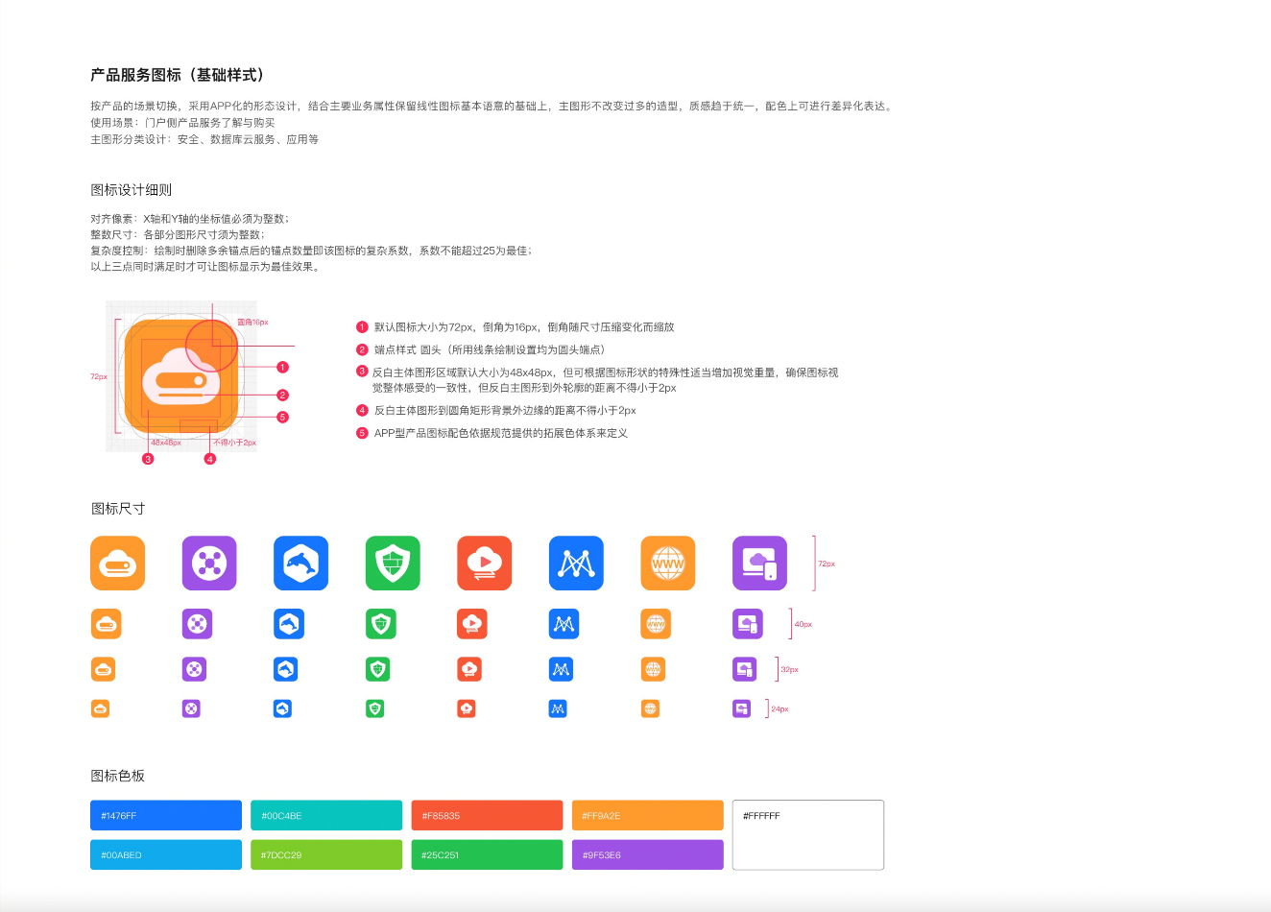

客户案例物料要求
